Sheet1
商品选择数量优化成点击数量框键盘可输入

增加会员等级至vip15

后台新增（修改）商品图片不显示
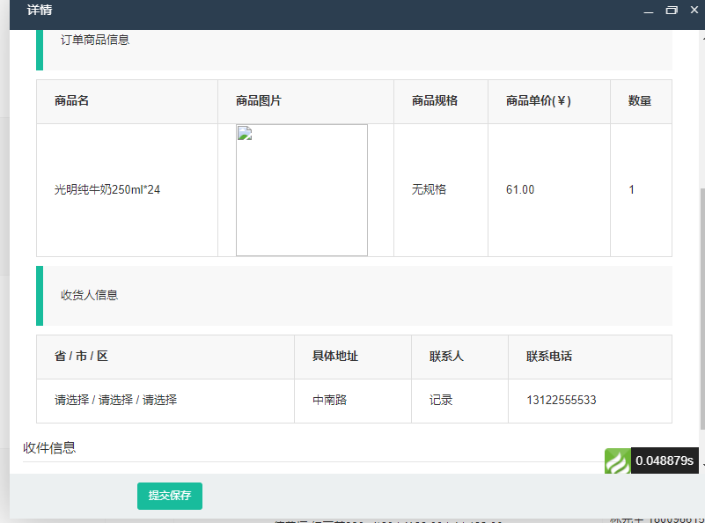

后台更新订单状态可以全选（选中）一次性更新状态信息

图片略缩图太靠上了 不能显示全部 顶部会被切割一小部分 （看看能不能优化）

